List1
Příloha č. 4 - specifikace plnění VZ - čistící, úklidové prostředky, drogistické a jiné zboží - ÚKZÚZ Olomouc, Oddělení majetkové správy, Šlechtitelů 23, Olomouc, PSČ 779 00
Popis zboží VZ 6/2019 ÚKZÚZ - OdMS Olomouc | obrázek + množství | ks/bal | cena za ks bez DPH | cena za ks s DPH | Cena celkem bez DPH | Cena celkem s DPH
1) Hadr univerzální PETR PROFI 150g/cm 35 x 40 cm, ZELENÁ BARVA | 10 | ks | 0.00 Kč | 0.00 Kč | 0.00 Kč | 0.00 Kč
2) Hadr univerzální PETR PROFI 150g/cm 35 x 40 cm, ŽLUTÁ BARVA | 10 | ks | 0.00 Kč | 0.00 Kč | 0.00 Kč | 0.00 Kč
3) Hadr univerzální PETR PROFI 150g/cm 35 x 40 cm, MODRÁ BARVA | 10 | ks | 0.00 Kč | 0.00 Kč | 0.00 Kč | 0.00 Kč
4) Toaletní papír Mini Jumbo CELTEX Lux, (č. 20165) o průměru 19 cm, bílý, 2 vrstvý, 12 ks v balení. Měkký a pevný, bílý toaletní papír. (prosím žádné jiné náhradní řešení) počet uváděn v baleních po 12 kusech. 20 balení po 12 kusech. Celkem 240 ks | 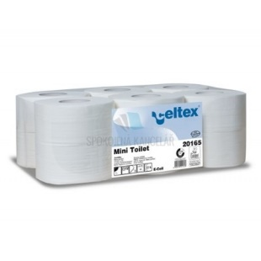 20 | bal | 0.00 Kč | 0.00 Kč | 0.00 Kč | 0.00 Kč
5) TORK 130034 Ručník "415" role 1vrstva bílá M2 /1role středové odvíjení zásobník typ M2, 4 krabice po 6 kusech |  4 | bal | 0.00 Kč | 0.00 Kč | 0.00 Kč | 0.00 Kč
6) CLEAMEN 122 podlahy s leskem 5 l | 2 | ks | 0.00 Kč | 0.00 Kč | 0.00 Kč | 0.00 Kč
7) Sidolux Universal Marseillské mýdlo 5 l | 2 | ks | 0.00 Kč | 0.00 Kč | 0.00 Kč | 0.00 Kč
8) Kyselina citronová, obsah 1 kg v pevném obalu ne v sáčku | 8 | ks | 0.00 Kč | 0.00 Kč | 0.00 Kč | 0.00 Kč
9) Sáčky do KOŠE 60 litrů - zatahovací, počet uváděn v rolích (v roli min 10 ks) | 20 | bal | 0.00 Kč | 0.00 Kč | 0.00 Kč | 0.00 Kč
10) Pytle na odpadky 30 l 50 ks 9 mikronů rozměry 50 × 60 cm | 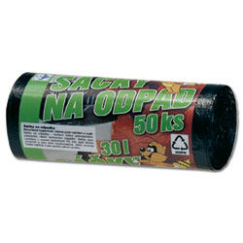 20 | bal | 0.00 Kč | 0.00 Kč | 0.00 Kč | 0.00 Kč
11) Pytle na odpadky 70 l 40 ks v balení 63x85cm | 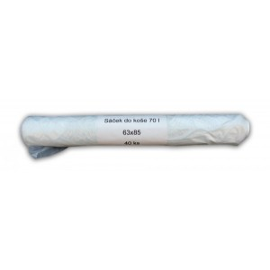 5 | bal | 0.00 Kč | 0.00 Kč | 0.00 Kč | 0.00 Kč
12) Jar na nádobí 500 ml citron | 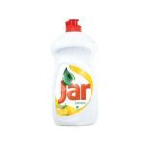 21 | ks | 0.00 Kč | 0.00 Kč | 0.00 Kč | 0.00 Kč
13) Tekuté mýdlo do dávkovačů v kanystru z plastu, objem 5 litrů, hustší konzistence,pouze bílá barva (nutno zdůraznit) - v minulosti dodáváno i přes tuto žádost mýdlo různé barvy | 5 | ks | 0.00 Kč | 0.00 Kč | 0.00 Kč | 0.00 Kč
14) Tvarovaná houba na nádobí, velká, 6x9x3 cm, 5 kusů v balení počet uváděn v baleních po 5 ks | 8 | bal | 0.00 Kč | 0.00 Kč | 0.00 Kč | 0.00 Kč
15) Clin na okna | 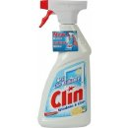 12 | ks | 0.00 Kč | 0.00 Kč | 0.00 Kč | 0.00 Kč
16) domestos pink freš | 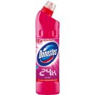 6 | ks | 0.00 Kč | 0.00 Kč | 0.00 Kč | 0.00 Kč
17) domestos atlantic |  6 | ks | 0.00 Kč | 0.00 Kč | 0.00 Kč | 0.00 Kč
18) Houbičky na nádobí, 10 kusů v balení, rozměr 80x50x25 mm, různé barvy v balení | 5 | bal | 0.00 Kč | 0.00 Kč | 0.00 Kč | 0.00 Kč
Celkem |  |  |  |  | 0.00 Kč | 0.00 Kč

